Price
序号 | 产品参考照片 | 产品描述 | 尺寸 (mm) | 款号 | 成本含税含运江浙沪 RMB/片 | 生产时间(天） |  | 款号
 |  |  |  |  |  | 样品 | 大货 |  | 10/7 需要样品数 | 10/16 大货订购数量 | 订单数 | 5%损耗
1 | 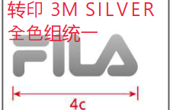 | 转印（反光）3M银（反光印刷） | 4CM×1.3CM | SFG2RSH0001M-中 | 0.23/PCS | 4 | 7 | JDF24-010 | 需要8个批样和做QC样 | 2660.00 | 2520.00 | 2646.00

2 |  | 转印（反光）3M-SILVER（反光印刷） | 10.5CM×0.45CM | SFG2RSH0001M-中 | 0.32/PCS | 4 | 7 | JDF24-010 | 需要8个批样和做QC样 | 2540.00 | 2400.00 | 2520.00

8 |  | 哑光转印（硅胶） 微厚 0.2MM | 5CM×0.6CM | /SFG2TSH0004M-中 | 0.2/PCS | 4 | 7 | JDF24-011 大货只有DBU, DGY(DGY开发的时候叫PGN) | CBU和DGY(PGN)各需要8个批样和做QC样 | DBU：860 | 800.00 | 840.00
 |  |  |  |  |  |  |  |  |  | DGY：1280 | 1200.00 | 1260.00
9 新增 | 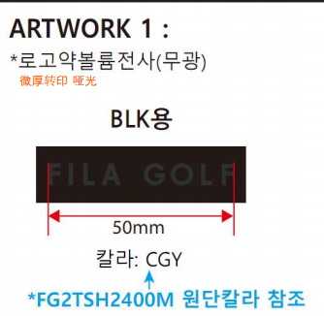 | 哑光转印（硅胶） 微厚 0.2MM | 5CM×0.6CM |  | 0.2/PCS |  |  | JDF24-008 颜色不一样 | 各需要8个批样和做QC样 | 1070.00 | 1000.00 | 1050.00
10 新增 |  | 微厚转印 哑光 （反转0.2MM硅胶） | 3.5CM×1.3CM |  | 0.25/PCS |  |  | JDF24-012 | CGY和BLK各需要8个批样和做QC样 | CGY：860 | 800.00 | 840.00
 |  |  |  |  |  |  |  |  |  | BLK:1280 | 1200.00 | 1260.00
11 新增 |  | 哑光转印（硅胶） 微厚 0.2MM | 4CM×1.3CM |  | 0.2/PCS |  |  | JDF24-009 | 去年做过大货，合同编 号RC-44128。 需要8个批样和做QC样 | 5250.00 | 4980.00 | 5229.00

